Дата публикации вакансий
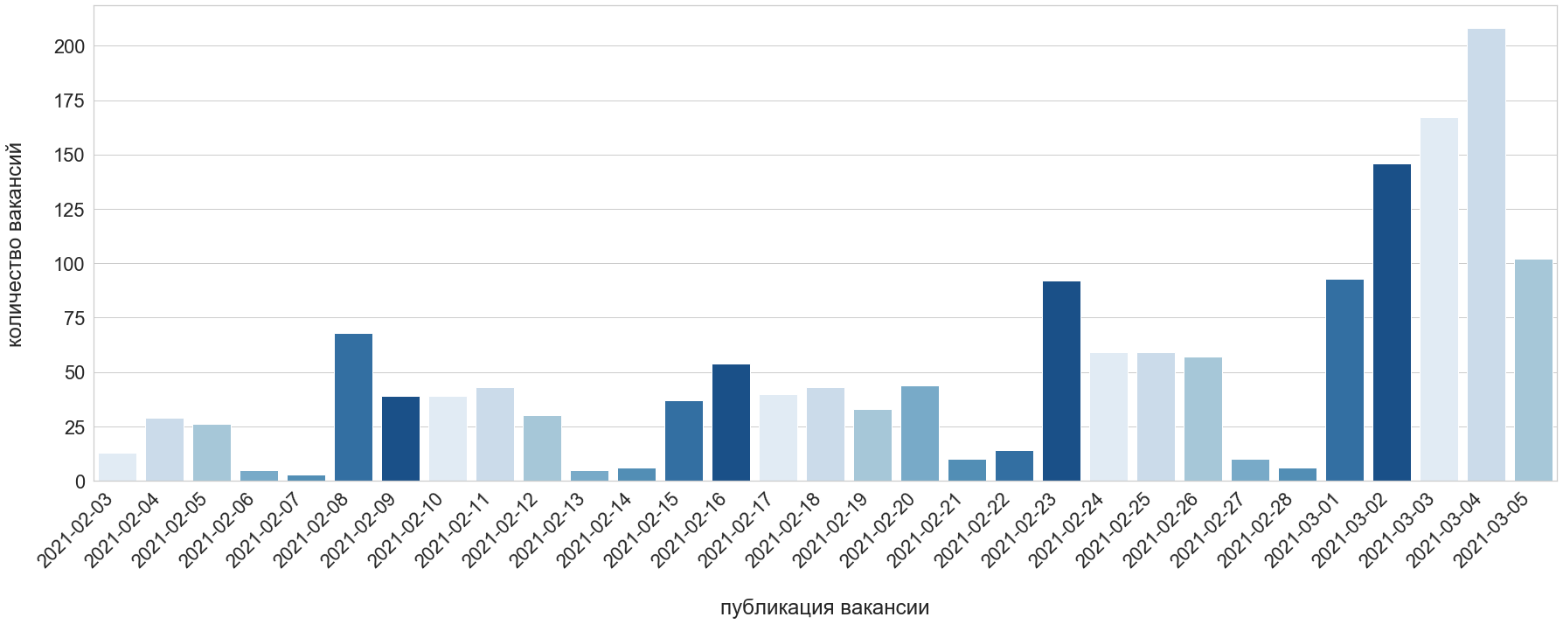
NAME:("PHP разработчик")
Дата публикации | Количество вакансий
2021-02-03 | 13
2021-02-04 | 29
2021-02-05 | 26
2021-02-06 | 5
2021-02-07 | 3
2021-02-08 | 68
2021-02-09 | 39
2021-02-10 | 39
2021-02-11 | 43
2021-02-12 | 30
2021-02-13 | 5
2021-02-14 | 6
2021-02-15 | 37
2021-02-16 | 54
2021-02-17 | 40
2021-02-18 | 43
2021-02-19 | 33
2021-02-20 | 44
2021-02-21 | 10
2021-02-22 | 14
2021-02-23 | 92 | * - цвета = дни недели
2021-02-24 | 59
2021-02-25 | 59
2021-02-26 | 57
2021-02-27 | 10
2021-02-28 | 6
2021-03-01 | 93
2021-03-02 | 146
2021-03-03 | 167
2021-03-04 | 208
2021-03-05 | 102

